Exemplo2
$$μ$$
$$\overline{x}$$
Tamanho da amostra (n) | 25 |  | n: amostra | Desvio Padrão Populacional (σ) = s (desvio padrão) | Suponha que um estudo em determinada região mostra que a ingestão
 | 2400 |  |  |  | diária média de calorias em adultos é de 2.400kcal. Considere que um grupo
 | 3000 |  | EP: |  | de 25 adultos desta população apresentou um consumo médio de 3.000kcal,
s (desvio padrão) | 1250 |  |  |  | com um desvio padrão de 1.250kcal. Para testar se o consumo calórico
EP (erro padrão) | 250 |  |  |  | deste grupo é diferente do padrão de consumo da população, pode ser
Zcalculado | 2.4 |  |  |  | efetivado o teste da Normal para médias, como mostrado a seguir:
Área (à esquerda) | 0.99180246408
$$ρ$$
Área (à direita) | 0.0081975359246
 | 1.64%

$$μ$$
Ztabelado_mín | -1.96 | p/ a/2=2,5%
Ztabelado_máx | 1.96 | p/ a/2=2,5%
 | 2400
EP (Erro Padrão) | 250
xmín | 1910
xmáx | 2890
 |  |  |  |  | Por que o valor de p em C10 foi feito 2 vezes a area a direita e nao 2 vezes a area a esquerda?
Decisões:
Rejeita-se H0 com um nível de significância de 1,64%. Ou seja, p < 5%.
zcalculado, que é 2,4, está fora da faixa -1,96 < ztabelado < 1,96. Portanto, rejeita-se H0.
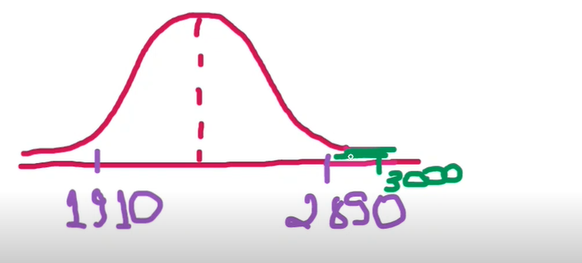
Para nível de significância de 5%, Ho deve ser aceita na faixa de 1910 ≤ x ≤ 2890. Como o consumo calórico da amostra é 3000Kcal, rejeita-se a igualdade entre os grupos testados.

Conclusão:
Conclui-se que o consumo calórico da amostra pode ser considerado diferente do da população, a um nível de significância de 1,64%.

Exemplo3
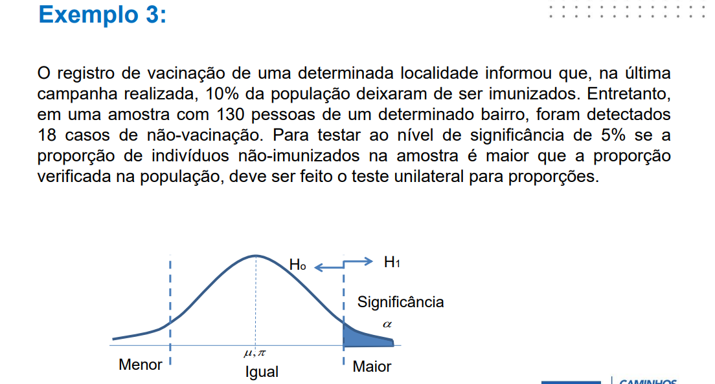

Amostra (n) | 130
Probabilidade de ocorrência do problema (p) | 10%
Probabilidade de não ocorrência do problema (q)
Média = Valor Esperado (E) = m
n.p.q
Desvio Padrão
ztabelado |  | Teste unilateral
x

zcalculado:
A:
p:

